事業実施者・事業内容
様式第２－１号（第８条関係）
埼玉県民間事業者CO2排出削減設備等導入補助金 事業計画書 【ＣＯ₂排出削減設備等導入事業】（中小規模事業所）

１ 事業実施者
事業実施者 | 名称 |  |  |  | 株式会社 彩の国埼玉
 | 代表者役職名 |  |  |  | （役職名） |  |  | 代表取締役 |  |  |  | （代表者名） |  |  | 埼玉 太郎
 | 主たる事務所 の所在地 |  |  |  | 〒 | 330-9301
 |  |  |  |  | さいたま市浦和区高砂3-15-1
 | 産業分類 | 大分類 |  |  | 製造業 |  |  |  |  |  |  |  | 資本金又は 出資金の額 |  |  | 10,000,000 |  |  |  | 円
 |  | 中分類 |  |  | 食料品製造業 |  |  |  |  |  |  |  | 常時使用する 従業員数 |  |  | 50 |  |  |  | 人
みなし大企業の該当要件 | ア 発行済株式の総数又は出資金額の２分の１以上を同一の大企業 （中小企業者以外をいう。）が所有していることの有無 |  |  |  |  |  |  |  |  |  |  |  |  |  |  |  | 無 | みなし大企業に該当の有無 |  | 無
 | イ 発行済株式の総数又は出資金額の３分の２以上を大企業が所有している ことの有無 |  |  |  |  |  |  |  |  |  |  |  |  |  |  |  | 無
 | ウ 大企業の役員又は職員を兼ねている者が、役員総数の２分の１以上を 占めていることの有無 |  |  |  |  |  |  |  |  |  |  |  |  |  |  |  | 無
実施場所 | 事業所名称 |  |  |  | 浦和本社工場 |  |  |  |  |  |  |  |  |  |  |  |  | 所有 状況 | 自己所有
 | 事業所所在地 |  |  |  | 〒 | 330-9301
 |  |  |  |  | さいたま市浦和区高砂3-〇〇-〇〇
国補助金等へ の申請の有無 （予定含む） | 無 | （国補助金等への申請有の場合） |  |  |  |  | 補助事業の名称
連絡先 | 所属名 |  | 総務経理担当 |  |  |  |  |  |  |  |  |  | 電話 |  | 000-000-0000
 | 職 名 |  | 部長 |  |  |  |  |  |  |  |  |  | ＦＡＸ |  | 000-000-0000
 | 氏名 |  | 埼玉 彩子 |  |  |  |  |  |  |  |  |  | メール |  | ・・・＠・・・・・
今後の問い合わせや書類の送付等はすべてこの連絡先に対して行います。記入漏れのないようお願いします。
 | 連絡先住所 （郵送先） |  |  |  | 〒 | 330-9301
 |  |  |  |  | さいたま市浦和区高砂3-〇〇-〇〇

リース事業者 (※リース事業者から設備をリースする場合のみ）
リース会社 | 名称
 | 代表者役職名 |  |  |  | （役職名） |  |  |  |  |  |  | （代表者名）
 | 主たる事務所 の所在地 |  |  |  | 〒
リースによる申請の場合のみ記
連絡先 | 所属名 |  |  |  |  |  |  |  |  |  |  |  | 電話
 | 職 名 |  |  |  |  |  |  |  |  |  |  |  | ＦＡＸ
 | 氏 名 |  |  |  |  |  |  |  |  |  |  |  | メール
 | 連絡先住所 （郵送先） |  |  |  | 〒

既存設備、導入設備に関する機器の能力、数量等を記載する。
複数種類の設備を整備する場合は、①②③・・・のように区分してください。
（導入前後の中身が比較できるように左右の列を揃えるなど見やすい記載をお願いします）
２ 事業内容
事業期間 | 令和 | 3 |  | 年 | 10 |  | 月 |  | ～ | 令和 | 3 |  | 年 | 11 | 月
対象設備 | 〇〇〇・・・・

事業概要 | ・・・・・・

導入設備 | 導入前 |  |  |  |  |  |  |  |  |  |  |  | 導入後
 | 例１）空調機の場合 ・〇〇社製 パッケージエアコン ABC-123DEF ５台 例２）ボイラーの場合 ・A重油焚ボイラー 2.5ｔ/h×２基 例３）太陽光発電の場合 ・導入前の設備なし |  |  |  |  |  |  |  |  |  |  |  | 例１）空調機の場合 ・〇〇社製 パッケージエアコン abc-123def ５台 例２）ボイラーの場合 ・都市ガス焚ボイラー 2.5ｔ/h×２基 例３）太陽光発電の場合 ①●●社製 パネル 200枚 ②△△社製 パワコン ３台

資金計画
３ 事業費内訳 ※照明設備と照明設備以外は、対象経費を明確に分けること。 |  |  |  |  |  |  |  |  |  |  |  |  |  |  |  |  |  |  |  |  |  |  |  |  |  | （単位 円）
区 分 |  |  |  |  |  |  |  |  | 機器費 |  |  |  |  |  |  |  |  |  | 工事費 |  |  |  |  | 合計
 |  |  |  |  |  |  |  |  | 単価 |  |  |  | 数量 |  | 計
照明設備以外の経費を記載
※区分欄の記載枠が不足する場合は、ある程度まとめて記載してください。
補助対象経費 |  |  |  |  |  |  |  |  |  |  |  |  |  |  | 0 |  |  |  |  |  |  |  |  | 0
 |  |  |  |  |  |  |  |  |  |  |  |  |  |  | 0 |  |  |  |  |  |  |  |  | 0
 |  |  |  |  |  |  |  |  |  |  |  |  |  |  | 0 |  |  |  |  |  |  |  |  | 0
 |  |  |  |  |  |  |  |  |  |  |  |  |  |  | 0 |  |  |  |  |  |  |  |  | 0
 |  |  |  |  |  |  |  |  |  |  |  |  |  |  | 0 |  |  |  |  |  |  |  |  | 0
 |  |  |  |  |  |  |  |  |  |  |  |  |  |  | 0 |  |  |  |  |  |  |  |  | 0
 |  |  |  |  |  |  |  |  |  |  |  |  |  |  | 0 |  |  |  |  |  |  |  |  | 0
 | 照明設備以外 計 |  |  |  |  |  |  |  |  |  |  |  |  |  | 0 |  |  |  | 0 |  |  |  |  | 0 |  |  | （Ａ）
 |  |  |  |  |  |  |  |  |  |  |  |  |  |  | 0 |  |  |  |  |  |  |  |  | 0
照明設備の経費を記載
 |  |  |  |  |  |  |  |  |  |  |  |  |  |  | 0 |  |  |  |  |  |  |  |  | 0
 |  |  |  |  |  |  |  |  |  |  |  |  |  |  | 0 |  |  |  |  |  |  |  |  | 0
 |  |  |  |  |  |  |  |  |  |  |  |  |  |  | 0 |  |  |  |  |  |  |  |  | 0
 |  |  |  |  |  |  |  |  |  |  |  |  |  |  | 0 |  |  |  |  |  |  |  |  | 0
 |  |  |  |  |  |  |  |  |  |  |  |  |  |  | 0 |  |  |  |  |  |  |  |  | 0
 |  |  |  |  |  |  |  |  |  |  |  |  |  |  | 0 |  |  |  |  |  |  |  |  | 0
 | 照明設備 計 |  |  |  |  |  |  |  |  |  |  |  |  |  | 0 |  |  |  | 0 |  |  |  |  | 0 |  |  | （Ｂ）
既存設備の更新の場合、必ず撤去費用および処分費用を記載してください。
見積書でもわかるように見積をもらってください。
 | 計 |  |  |  |  |  |  |  |  |  |  |  |  |  | 0 |  |  |  | 0 |  |  |  |  | 0 |  |  | （Ａ + Ｂ）
補助対象外経費 | 既存設備撤去費 |  |  |  |  |  |  |  |  |  |  |  |  |  | 0 |  |  |  |  |  |  |  |  | 0
 | 既存設備移設費 |  |  |  |  |  |  |  |  |  |  |  |  |  | 0 |  |  |  |  |  |  |  |  | 0
 | 既存設備にかかる処分費 |  |  |  |  |  |  |  |  |  |  |  |  |  | 0 |  |  |  |  |  |  |  |  | 0
 | 諸経費（共通仮設費、一般管理費等） |  |  |  |  |  |  |  |  |  |  |  |  |  | 0 |  |  |  |  |  |  |  |  | 0
 | その他 |  |  |  |  |  |  |  |  |  |  |  |  |  | 0 |  |  |  |  |  |  |  |  | 0
 | 計 |  |  |  |  |  |  |  |  |  |  |  |  |  | 0 |  |  |  | 0 |  |  |  |  | 0
総計（税抜き額） |  |  |  |  |  |  |  |  | 見積書の合計額（税抜額）と一致すること。 |  |  |  |  |  |  |  |  |  |  |  |  |  |  | 0
消費税及び地方消費税額 |  |  |  |  |  |  |  |  |  |  |  |  |  |  |  |  |  |  |  |  |  |  |  | 0
総事業費 |  |  |  |  |  |  |  |  | 見積書の合計額（税込額）と一致すること。 |  |  |  |  |  |  |  |  |  |  |  |  |  |  | 0
（注） |  | （1）補助対象経費の区分欄は、導入設備ごとに記載すること。
 |  | （2）補助対象外経費のその他欄は、例えば照明設備で球替えのみの分など補助対象とならない経費を記載すること。
 |  | （3）「出精値引き」「端数値引き」など、内訳が明確でない値引きについては、すべて対象経費から差し引くこと。
注意点
４ 補助金申請予定額の算出 |  |  |  |  |  |  |  |  |  |  |  |  |  |  |  |  |  |  |  |  |  |  |  |  |  | （単位 円）
（１）照明以外（Ａ） |  |  |  |  |  |  |  |  |  |  |  | Ａ１ |  |  |  |  |  |  |  |  | Ａ２
 | (補助対象経費) |  |  |  |  |  |  | 補助率 |  |  |  | 算出結果 |  |  |  |  |  | いずれか 低い額 |  |  | 上限額
 | 0 |  |  |  |  | × |  | 0.33333333333 |  | ＝ |  | 0 |  |  |  |  |  |  |  |  | 5,000,000

 |  |  |  |  |  |  |  |  |  |  |  | ※１万円未満切り捨て

（２）照明（Ｂ） |  |  |  |  |  |  |  |  |  |  |  | Ｂ１ |  |  |  |  |  |  |  |  | Ｂ２
 | (補助対象経費) |  |  |  |  |  |  | 補助率 |  |  |  | 算出結果 |  |  |  |  |  | いずれか 低い額 |  |  | 上限額
 | 0 |  |  |  |  | × |  | 0.25 |  | ＝ |  | 0 |  |  |  |  |  |  |  |  | 3,750,000

 |  |  |  |  |  |  |  |  |  |  |  | ※１万円未満切り捨て

（３）照明以外（Ａ）+照明（Ｂ） |  |  |  |  |  |  |  |  |  |  |  |  |  | Ｃ１ |  |  |  |  |  |  |  |  | Ｃ２
 | 照明以外 |  |  |  |  |  | 照明 |  |  |  |  |  |  | 算出結果 |  |  |  |  |  | いずれか 低い額 |  |  | 上限額
 | 0 |  |  |  | ＋ |  | 0 |  |  |  |  | ＝ |  | 0 |  |  |  |  |  |  |  |  | 5,000,000

 |  |  |  |  |  |  |  |  |  |  |  |  |  | ※１万円未満切り捨て

（４）補助金申請予定額
Ｃ１及びＣ２のうち、いずれか低い額 |  |  |  |  |  |  |  |  |  |  |  |  |  |  |  |  | 補助申請予定額
 |  |  |  |  |  |  |  |  |  |  |  |  |  |  |  |  | 0

自動表示
５-(1) 導入効果算定
導入効果 （予測） |  |  | 導入前 |  |  |  |  |  |  |  | 導入後 |  |  |  |  |  |  |  |  | CO2排出削減予測量
 |  |  | 299.8 |  |  |  |  | t-CO2/年 |  |  | 186.8 |  |  |  |  | t-CO2/年 |  |  |  | 125.2 |  |  |  |  | t-CO2/年
 |  |  |  |  |  |  |  |  |  |  |  |  |  |  |  |  |  |  |  | （太陽光 |  |  | 12.2 | t-CO2含む）
自動表示
CO2排出量算定総括表 |  |  |  |  |  | ※原則、自動入力（ただし、その他の設備がある場合のみ、色付きセルに入力）
 | 設備 |  |  | CO2排出量（t-CO2） |  |  |  |  |  |  |  |  |  |  |  |  |  |  |  |  |  | 法定耐用年数
 |  |  |  | 導入前 |  |  |  |  | 導入後 |  |  |  | 削減予測量 |  |  |  | 処分制限期間相当
 | 照明設備 |  |  | 10.6 |  |  |  |  | 4.0 |  |  |  | 6.6 |  |  |  | 52.9 |  |  |  |  | 15
 | ボイラー |  |  | 271.0 |  |  |  |  | 174.6 |  |  |  | 96.4 |  |  |  | 963.5 |  |  |  |  | 0
 | 空調設備 |  |  | 18.2 |  |  |  |  | 8.2 |  |  |  | 10.0 |  |  |  | 100.3 |  |  |  |  | 0
 | 太陽光発電設備 |  |  | - |  |  |  |  | - |  |  |  | 12.2 |  |  |  | 122.0 |  |  |  |  | 0
 | コンプレッサー |  |  | 0.0 |  |  |  |  | 0.0 |  |  |  | 0.0 |  |  |  | 0.0 |  |  |  |  | 0
（照明、ボイラー、空調、太陽光発電設備、コンプレッサー以外の）
その他の設備を更新される場合は、
排出量算定シートで計算された
削減量などを漏れなく記入して下さい。
 |  |  |  |  |  |  |  |  |  |  |  |  |  |  |  |  |  |  |  |  |  | 0
 |  |  |  |  |  |  |  |  |  |  |  |  |  |  |  |  |  |  |  |  |  | 0
 |  |  |  |  |  |  |  |  |  |  |  |  |  |  |  |  |  |  |  |  |  | 0
 |  |  |  |  |  |  |  |  |  |  |  |  |  |  |  |  |  |  |  |  |  | 0
 |  |  |  |  |  |  |  |  |  |  |  |  |  |  |  |  |  |  |  |  |  | 0
 | 合計 |  |  | 299.8 |  |  |  |  | 186.8 |  |  |  | 125.2 |  |  |  | 1,238.7
自動的に反映されます
（注）申請の条件は、年間CO2削減量が３トン以上となることです。
5-(2) 費用対効果
総量削減効果 |  |  |  |  |  | 年間CO2排出削減予測量 |  |  |  |  |  |  |  |  |  | 125.2 |  |  |  |  |  |  | t-CO2/年

 |  |  |  |  |  | 財産処分制限期間分のCO2排出削減予測量 |  |  |  |  |  |  |  |  |  | 1,238.7 |  |  |  |  |  |  | t-CO2/財産処分制限期間

（注）申請の条件は、費用対効果のここの金額が５万円以下となることです。
費用対効果 （財産処分制限期間) |  |  |  |  |  | 補助金申請予定額 |  |  |  |  |  |  |  |  |  | 0 |  |  |  |  |  |  |  |  |  | 円

 |  |  |  |  |  | 1t-CO2削減当たりの補助金申請予定額 |  |  |  |  |  |  |  |  |  | 0 |  |  |  |  |  |  | 円/t-CO2

（注） |  | 対象設備の財産処分制限期間は、１０年。法定耐用年数（財務省令「減価償却資産の耐用年数等に関する省令」参照）が１０年未満のものにあっては、その法定耐用年数とする。
注意点

比較図
７ 導入前後の比較図
導入前

事業所の見取り図等を使って、配置のイメージ図を作成してください。
※別紙での作成可

導入後

 | ※ | この様式に記載できない場合は、「別添のとおり」と記載の上、別途、導入前後の概略図を添付すること。

省エネ診断
８ 事業所の直近１年間の原油換算エネルギー使用量

 | 事業所で直近１年間に使用した全てのエネルギー(電気、ガス、重油、灯油等）の合計を原油換算した 結果を記載してください。各年度ごとに換算シートに入力した結果が下記に自動入力されます。

 | 直近１か年の原油換算エネルギー使用量 （単位キロリットル） |  |  |  | 令和２年度 （もしくは直近１年間）
 |  |  |  |  | 0.0

９ 省エネルギー診断の受診

 | 上記原油換算エネルギー使用量（昨年度）が、１００ＫＬ以上の事業所は必ず受診してください。 ※１００ＫＬ未満の場合は任意となります。

どちらかに〇をつける
（１）これから受診する場合
ア 受診予定機関
省エネ診断 申込予定 機関 |  |  | 〇 |  |  | 埼玉県（無料）

 |  |  |  |  |  | 一般財団法人省エネルギーセンター（省エネ最適化診断）

 |  | ※ | いずれかに○をつけること。

〇をつける
（２）過去に受診済の場合
 | ※交付申請前過去３年以内に受診済の場合、診断結果報告書を添付してください

ア 受診機関
省エネ診断 実施機関 |  |  |  |  |  | 埼玉県（省エネナビ診断：年間エネルギー使用量15KL～300KL未満）

 |  |  |  |  |  | 埼玉県（省エネ専門診断：年間エネルギー使用量300KL以上）

受診済みの場合、記載してください
 |  |  |  |  |  | 一般財団法人省エネルギーセンター
 |  | ※ | いずれかに○をつけること。

受診年月日 |  |  |  | 平成 |  |  | 年 | 月 | 日

診断結果 報告書受理日 |  |  |  | 平成 |  |  | 年 | 月 | 日

資産登録
１０ 予定している導入設備に関する資産登録（法定耐用年数の確認）

（補助対象事業の実施により取得する設備に関し、申請者において資産管理することとしています。導入を予定している設備の資産登録内容について記入してください。）

（１）資産登録の予定時期

 |  | 令和 |  | 年 |  | 月 | に資産登録する予定です。
償却資産台帳（固定資産台帳）に登録する「法定耐用年数」を記載してください

（２）予定される資産状況 |  |  |  |  | （該当する設備の欄のみ記入して下さい。）

 |  | 資産の分類 |  |  |  | 資産名 |  | 法定耐用年数
 | 1 | 照明設備 |  |  |  | 本社照明設備 |  | 15 | 年

 | 2 | ボイラー |  |  |  |  |  |  | 年

 | 3 | 空調設備 |  |  |  |  |  |  | 年

 | 4 | 太陽光発電設備 |  |  |  |  |  |  | 年

 | 5 | コンプレッサー |  |  |  |  |  |  | 年

 | 6 |  |  |  |  |  |  |  | 年

（照明、ボイラー、空調、太陽光発電設備、コンプレッサー以外の）
その他の設備を更新される場合は、こちらに記入して下さい。
 | 7 |  |  |  |  |  |  |  | 年

 | 8 |  |  |  |  |  |  |  | 年

 | 9 |  |  |  |  |  |  |  | 年

 | 10 |  |  |  |  |  |  |  | 年

注意点
 |  | ※ | 資産の分類は、次の中から選択してください。
 |  |  | （1）建物附属設備、（2）構築物、（３）器具及び備品、（4）機械及び装置、（5）その他

 |  | ※ | 法定耐用年数は、「償却資産台帳（固定資産台帳）」と一致させてください。
 |  |  | なお、財産処分制限期間＝10年（法定耐用年数が10年未満の場合はその法定耐用年数）。
 |  |  | 法定耐用年数と財産処分制限期間は、異なる年数となる場合があります。

換算シート
原油換算チェックシート
 | 種類 |  | 単位 | 年間エネルギー使用量 | 単位当たり 発熱量 |  | 原油換算使用量
 |  |  |  | Ｒ２年 |  |  | Ｒ２年
 |  |  |  | ① | ② |  | ⑤=①×②×④
 |  |  |  | 使用量数値を記入する。 (単位に注意） |  | 単位 | kL
エネルギー使用量換算 | 燃料及び熱 | 揮発油（ガソリン） | kL |  | 34.6 | GJ/kL
 |  | 灯油 | kL |  | 36.7 | GJ/kL
 |  | 軽油 | kL |  | 37.7 | GJ/kL
単位に注意！
「千」kWh単位です。
 |  | Ａ重油 | kL |  | 39.1 | GJ/kL
 |  | 液化石油ガス（ＬＰＧ） | t |  | 50.8 | GJ/t
 |  | 液化天然ガス（LNG) | t |  | 54.6 | GJ/t
 |  | 都市ガス | 千Nｍ3 |  | 45 | GJ/千Nｍ3
 |  | 小計
 | 電気 |  | 千kWh |  | 9.76 | GJ/千kWh
 | 合計

照明算定(導入前1)
導入前（既存照明用） １ |  |  |  |  |  |  |  |  |  |  |  |  |  |  | 照明算定(導入前1)
自動表示されます
色のついたセルに記入します。 |  |  |  | 導入後の記載と同じ設置場所ごとに必ず入力して下さい。 導入前後で行がずれてしまうと正しく計算されませんので、ご注意ください！
導入前後で一致しないと
エラー（黄色）になります。

 | № | 名称（型番、型式） |  |  | 定格電力 | 台数(本数） | 点灯時間 | 使用日数 |  | 消費電力量 |  | 説明（設置場所） |  |  |  | 効果算定年数
 |  |  |  |  | W | 台・本 | 時間/日 | 日/年 |  | kWh/年
 | 1 | ４０形蛍光灯（40W×２灯) |  |  | 80 | 19 | 8 | 260 |  | 3,162 |  | 事務所Ａ |  |  |  | 10
 | 2 | ４０形蛍光灯（40W×２灯) |  |  | 80 | 10 | 8 | 260 |  | 1,664 |  | 事務所Ｂ |  |  |  | 10
 | 3 | 水銀灯 |  |  | 250 | 10 | 20 | 300 |  | 15,000 |  | Ａ工場 |  |  |  | 7
 | 4 | 直管４０形蛍光灯 |  |  | 40 | 20 | 8 | 260 |  | 1,664 |  | 事務所Ｃ |  |  |  | 10
 | 5 |  |  |  |  |  | 0 | 0 |  | 0 |  | 0
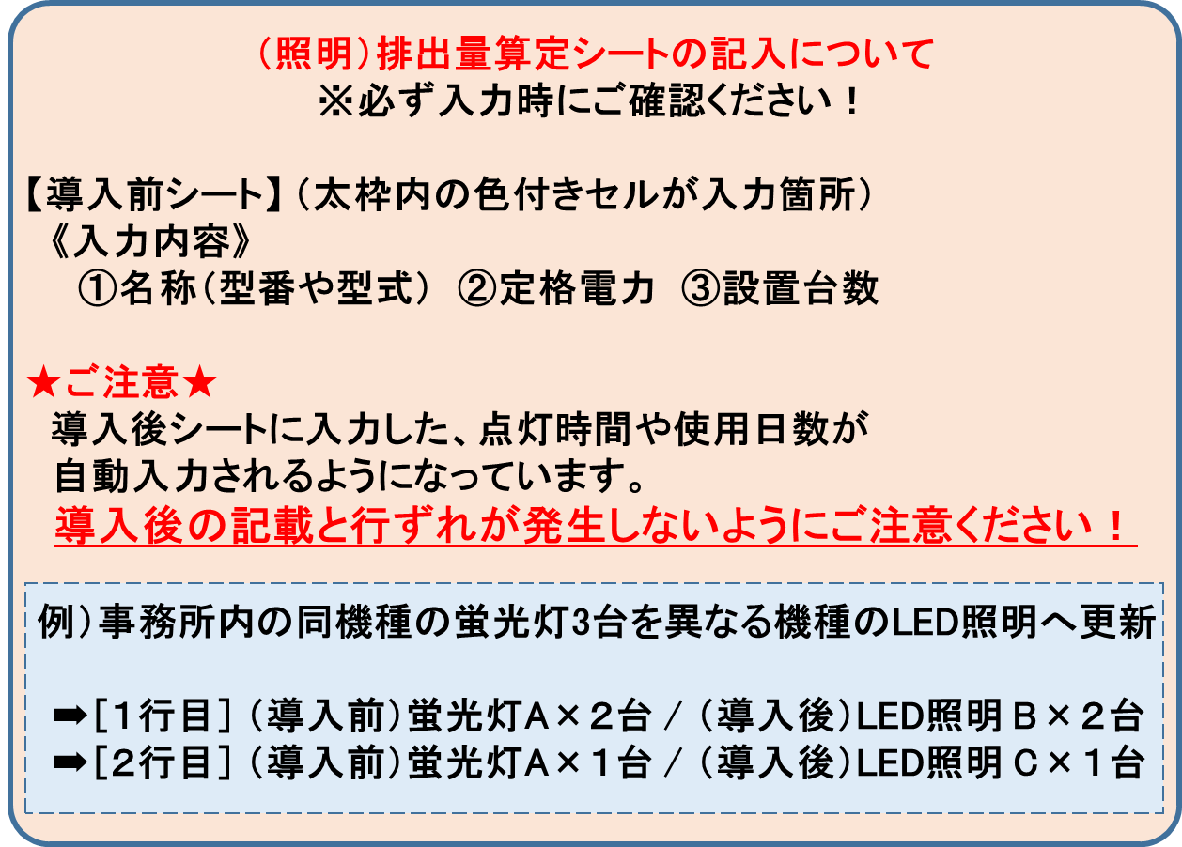
 | 6 |  |  |  |  |  | 0 | 0 |  | 0 |  | 0
 | 7 |  |  |  |  |  | 0 | 0 |  | 0 |  | 0
 | 8 |  |  |  |  |  | 0 | 0 |  | 0 |  | 0
 | 9 |  |  |  |  |  | 0 | 0 |  | 0 |  | 0
 | 10 |  |  |  |  |  | 0 | 0 |  | 0 |  | 0
 | 11 |  |  |  |  |  | 0 | 0 |  | 0 |  | 0
 | 12 |  |  |  |  |  | 0 | 0 |  | 0 |  | 0
 | 13 |  |  |  |  |  | 0 | 0 |  | 0 |  | 0
 | 14 |  |  |  |  |  | 0 | 0 |  | 0 |  | 0
 | 15 |  |  |  |  |  | 0 | 0 |  | 0 |  | 0
 | 16 |  |  |  |  |  | 0 | 0 |  | 0 |  | 0
 | 17 |  |  |  |  |  | 0 | 0 |  | 0 |  | 0
 | 18 |  |  |  |  |  | 0 | 0 |  | 0 |  | 0
 | 19 |  |  |  |  |  | 0 | 0 |  | 0 |  | 0
 | 20 |  |  |  |  |  | 0 | 0 |  | 0 |  | 0
 | 21 |  |  |  |  |  | 0 | 0 |  | 0 |  | 0
 | 22 |  |  |  |  |  | 0 | 0 |  | 0 |  | 0
 | 23 |  |  |  |  |  | 0 | 0 |  | 0 |  | 0
 | 24 |  |  |  |  |  | 0 | 0 |  | 0 |  | 0
 | 25 |  |  |  |  |  | 0 | 0 |  | 0 |  | 0
 | 26 |  |  |  |  |  | 0 | 0 |  | 0 |  | 0
 | 27 |  |  |  |  |  | 0 | 0 |  | 0 |  | 0
 | 28 |  |  |  |  |  | 0 | 0 |  | 0 |  | 0
 | 29 |  |  |  |  |  | 0 | 0 |  | 0 |  | 0
 | 30 |  |  |  |  |  | 0 | 0 |  | 0 |  | 0
 | 31 |  |  |  |  |  | 0 | 0 |  | 0 |  | 0
 | 32 |  |  |  |  |  | 0 | 0 |  | 0 |  | 0
 | 33 |  |  |  |  |  | 0 | 0 |  | 0 |  | 0
 | 34 |  |  |  |  |  | 0 | 0 |  | 0 |  | 0
 | 35 |  |  |  |  |  | 0 | 0 |  | 0 |  | 0
 | 36 |  |  |  |  |  | 0 | 0 |  | 0 |  | 0
 | 37 |  |  |  |  |  | 0 | 0 |  | 0 |  | 0
 | 38 |  |  |  |  |  | 0 | 0 |  | 0 |  | 0
 | 39 |  |  |  |  |  | 0 | 0 |  | 0 |  | 0
 | 40 |  |  |  |  |  | 0 | 0 |  | 0 |  | 0
 | 41 |  |  |  |  |  | 0 | 0 |  | 0 |  | 0
 | 42 |  |  |  |  |  | 0 | 0 |  | 0 |  | 0
効果算定年数分の電力使用量の算出は以下の条件で計算されます。
①効果算定の年数は、
・照明機器の寿命
・法定耐用年数
・処分制限期間 のうち、最も短い期間となります。
②電力量合計×効果算定年数＝効果算定年数分の電力使用量となります。
 | 43 |  |  |  |  |  | 0 | 0 |  | 0 |  | 0
 | 44 |  |  |  |  |  | 0 | 0 |  | 0 |  | 0
 | 45 |  |  |  |  |  | 0 | 0 |  | 0 |  | 0
 | 46 |  |  |  |  |  | 0 | 0 |  | 0 |  | 0
 | 47 |  |  |  |  |  | 0 | 0 |  | 0 |  | 0
 | 48 |  |  |  |  |  | 0 | 0 |  | 0 |  | 0
 | 49 |  |  |  |  |  | 0 | 0 |  | 0 |  | 0
 | 50 |  |  |  |  |  | 0 | 0 |  | 0 |  | 0
 | ※50以上は「導入前2」のシートをご利用ください。 |  |  |  |  |  |  |  |  |  |  |  |  |  |  |  |  | 計
 |  | 導入前CO₂排出量 | 11 |  |  | t-CO₂ | 電力量合計 |  | 21,490 |  | kWh |  | 効果算定年数分 | 84 |  | t-CO₂ | CO2排出量

照明算定(導入後1)
導入前後で同じ
順序にして下さい。
導入後（新規照明用） １ |  |  |  |  |  |  |  |  |  |  |  |  |  |  | 照明算定(導入後1)

8時間/260日を超過する場合は、就業規則等の確認が必要です。
導入前後で設置場所ごとの入力がずれないようにご注意ください！
導入前後で一致しないと
エラー（黄色）になります。
照明の寿命、財産処分制限期間、法定耐用年数のうち短い期間が自動表示されます
 |  | ※ | 財産処分制限期間＝10年（法定耐用年数が10年未満の場合はその法定耐用年数）
 | № | 名称（型番） |  |  | 定格電力 | 台数 (本数） | 点灯 時間 |  | 使用日数 | 消費電力量 | 寿命 | 説明（設置場所） |  |  |  | 効果算定年数
 |  |  |  |  | W | 台・本 | 時間/日 |  | 日/年 | kWh/年 | 時間
 | 1 | XLX440DENU LE9 |  |  | 25 | 20 | 8 |  | 260 | 1,040 | 4万時間 | 事務所Ａ |  |  |  | 10
 | 2 | XLX440DENU LE9 |  |  | 25 | 10 | 8 |  | 260 | 520 | 4万時間 | 事務所Ｂ |  |  |  | 10
 | 3 | ECF0796N/SAN8/DG |  |  | 100 | 10 | 20 |  | 300 | 6,000 | 4万時間 | Ａ工場 |  |  |  | 7
 | 4 | XLX410KENT LE9 |  |  | 13.2 | 20 | 8 |  | 260 | 549 | 4万時間 | 事務所Ｃ |  |  |  | 10
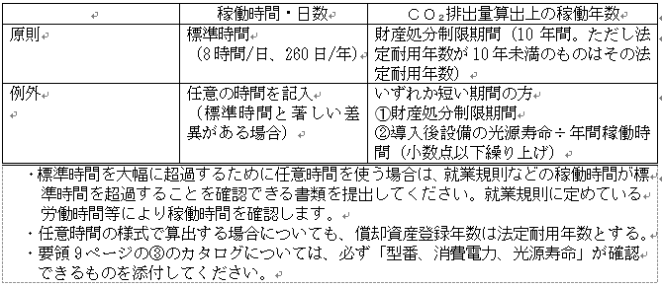
 | 5 |  |  |  |  |  |  |  |  | 0
 | 6 |  |  |  |  |  |  |  |  | 0
 | 7 |  |  |  |  |  |  |  |  | 0
 | 8 |  |  |  |  |  |  |  |  | 0
 | 9 |  |  |  |  |  |  |  |  | 0
 | 10 |  |  |  |  |  |  |  |  | 0
 | 11 |  |  |  |  |  |  |  |  | 0
 | 12 |  |  |  |  |  |  |  |  | 0
 | 13 |  |  |  |  |  |  |  |  | 0
 | 14 |  |  |  |  |  |  |  |  | 0
 | 15 |  |  |  |  |  |  |  |  | 0
 | 16 |  |  |  |  |  |  |  |  | 0
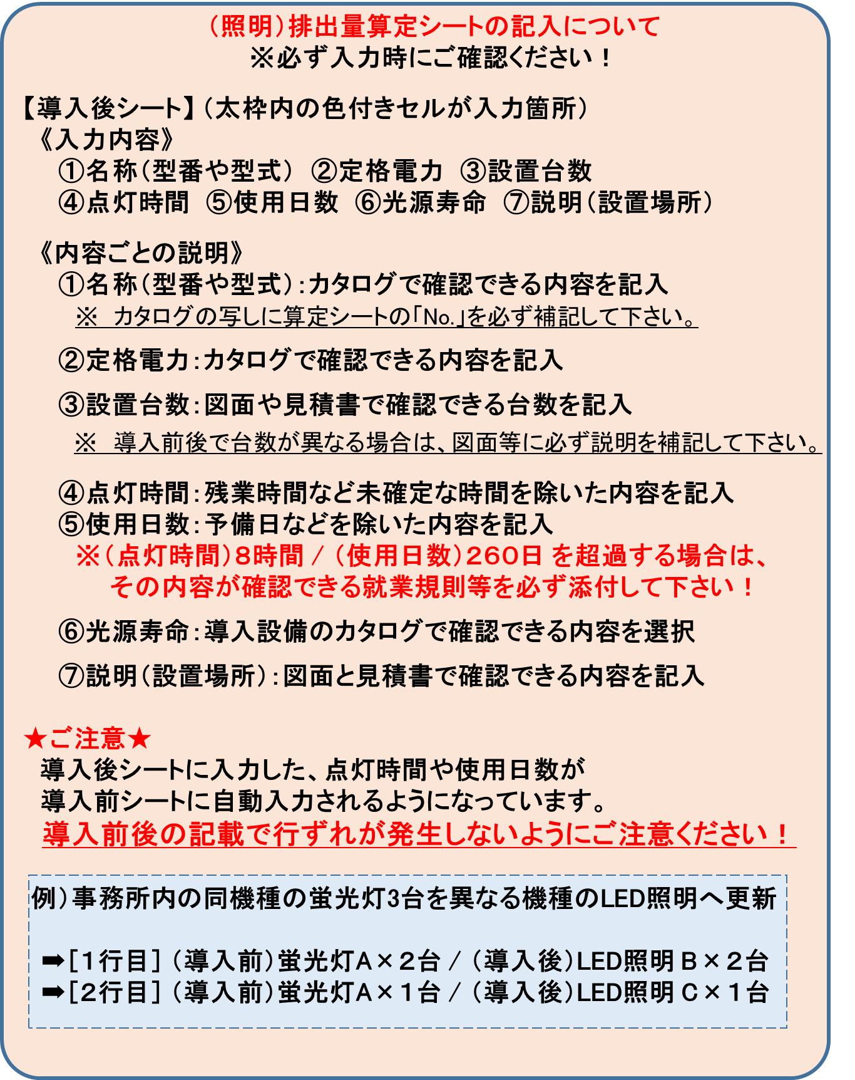
 | 17 |  |  |  |  |  |  |  |  | 0
 | 18 |  |  |  |  |  |  |  |  | 0
 | 19 |  |  |  |  |  |  |  |  | 0
 | 20 |  |  |  |  |  |  |  |  | 0
 | 21 |  |  |  |  |  |  |  |  | 0
 | 22 |  |  |  |  |  |  |  |  | 0
 | 23 |  |  |  |  |  |  |  |  | 0
 | 24 |  |  |  |  |  |  |  |  | 0
 | 25 |  |  |  |  |  |  |  |  | 0
 | 26 |  |  |  |  |  |  |  |  | 0
 | 27 |  |  |  |  |  |  |  |  | 0
 | 28 |  |  |  |  |  |  |  |  | 0
 | 29 |  |  |  |  |  |  |  |  | 0
 | 30 |  |  |  |  |  |  |  |  | 0
 | 31 |  |  |  |  |  |  |  |  | 0
 | 32 |  |  |  |  |  |  |  |  | 0
 | 33 |  |  |  |  |  |  |  |  | 0
 | 34 |  |  |  |  |  |  |  |  | 0
 | 35 |  |  |  |  |  |  |  |  | 0
 | 36 |  |  |  |  |  |  |  |  | 0
 | 37 |  |  |  |  |  |  |  |  | 0
 | 38 |  |  |  |  |  |  |  |  | 0
 | 39 |  |  |  |  |  |  |  |  | 0
 | 40 |  |  |  |  |  |  |  |  | 0
 | 41 |  |  |  |  |  |  |  |  | 0
 | 42 |  |  |  |  |  |  |  |  | 0
 | 43 |  |  |  |  |  |  |  |  | 0
 | 44 |  |  |  |  |  |  |  |  | 0
 | 45 |  |  |  |  |  |  |  |  | 0
 | 46 |  |  |  |  |  |  |  |  | 0
 | 47 |  |  |  |  |  |  |  |  | 0
 | 48 |  |  |  |  |  |  |  |  | 0
 | 49 |  |  |  |  |  |  |  |  | 0
 | 50 |  |  |  |  |  |  |  |  | 0
 | ※50以上は「導入後2」のシートをご利用ください。
 |  | 導入後CO₂排出量 |  | 4.0 |  | t-CO₂ |  | 電力量合計 |  | 8,109 | kWh |  | 効果算定年数分 | 31 |  | t-CO₂ | CO2排出量

効果算定年数分の電力使用量の算出は以下の条件で計算されます。
①効果算定の年数は、
・照明機器の寿命
・法定耐用年数
・処分制限期間 のうち、最も短い期間となります。
②電力量合計×効果算定年数＝効果算定年数分の電力使用量となります。

ボイラ排出量算定
ボイラCO₂排出量算定用 |  |  |  |  |  |  |  |  |  |  |  |  |  |  |  |  |  |  |  |  | シート名 |  | ボイラ排出量算定

本様式を使用
他の様式を使用
財産処分制限期間※ |  |  |  | 10 |  |  | 《ボイラのエネルギー量算定方法 の選択》 （右のどちらかを選択する）
注意
色のついたセルにしか記入できません。
水色のセルはリストから選択します。
導入前
●既存ボイラ
 | （１）既存ボイラの稼働の情報
 | 更新対象のボイラの稼働状況、性能を記載します。（最大８台まで記載可能）
 |  | 名称・型式等 |  |  | 燃料消費量 |  |  | 単位 |  | 年間稼働時間(h/年） |  |  |  | 名称・型式等 |  |  |  |  | 燃料消費量 |  |  | 単位 |  | 年間稼働時間(h/年）

 | 1 | 重油焚ボイラー |  |  | 100 |  |  | ㎘ |  | 1800 |  |  | 5
 | 2 |  |  |  |  |  |  |  |  |  |  |  | 6
 | 3 |  |  |  |  |  |  |  |  |  |  |  | 7
 | 4 |  |  |  |  |  |  |  |  |  |  |  | 8

 | （２）エネルギー使用状況
 |  | 名称・型式等 |  |  |  | 方式 |  |  |  | 年式等 |  | 燃料の種類 |  |  |  | 台数 | 昨年度燃料使用量 |  |  |  |  | ボイラ効率 |  | ｔ-ＣＯ₂／年

 | 1 | 重油焚ボイラー |  |  |  | 強制循環ボイラ |  |  |  | 2000年 |  | A重油 |  |  |  | 1 | 100 |  |  | kL |  | 82% |  | 271
 | 2
 | 3
 | 4

 |  |  |  |  |  |  |  |  |  |  |  |  | ※ | CO2排出量は、小数点第２位を四捨五入して、小数点第１位までの表記としてください。

 |  |  | 導入後のCO2排出量 |  |  |  |  |  |  |  |  |  |  |  |  |  |  |  | 271.0 |  |  |  |  |  | t-CO2/年

導入後
●導入予定ボイラ

 | 省エネ手法 |  |  | 燃料転換・設備の高効率化
 | 導入設備 |  |  | 高効率タイプに更新 |  |  |  |  |  |  |  | （"その他"の場合の説明： ）
 | 燃料の種類 |  |  | 都市ガス(13A:45MJ/m3)

 |  |  |  |  |  |  |  |  | ＊燃料転換だけの場合は、現行ボイラの効率を記入する。
 |  | 名称・型式等 |  |  |  |  | 方式 |  |  |  | 台数 |  | ボイラ効率 |  | 使用按分 |  | 導入後想定する 燃料使用量 |  |  |  |  | ｔ-ＣＯ₂／年

 | 1 | 高圧貫流ボイラー |  |  |  |  | 貫流ボイラ |  |  |  | 1 |  | 95% |  | 1 |  | 78 |  |  | 千Nm3 |  | 175
 | 2 |  |  |  |  |  |  |  |  |  |  |  |  |  |  |  | ＊導入後の燃料使用量は、必要事項を記入すると自動計算されます。
 | 3
 | 4
 |  |  |  |  |  |  |  |  |  |  |  |  |  | 按分合計 | 1 |  | 按分値は合計を １ にすること！

 |  |  |  |  |  |  |  |  |  |  |  |  | ※ | CO2排出量は、小数点第２位を四捨五入して、小数点第１位までの表記としてください。

 |  |  | 導入後のCO2排出量 |  |  |  |  |  |  |  |  |  |  |  |  |  |  |  | 174.6 |  |  |  |  |  | t-CO2/年

 | 導入前のCO2排出量 |  |  |  |  |  |  |  | 導入後のCO2排出量 |  |  |  |  |  |  |  |  |  | CO2排出削減予測量
 | 271.0 |  | t-CO2/年 |  |  |  | － |  | 174.6 |  |  |  |  |  | t-CO2/年 |  |  | ＝ | 96.4 |  |  |  |  |  | t-CO2/年

注意点
 |  |  |  |  |  |  |  |  | 対象設備の財産処分制限期間 |  |  |  |  |  |  |  |  |  | 財産処分制限期間相当
 |  |  |  |  |  |  |  |  | 10 |  |  |  |  | 年 |  |  |  |  | 963.5 |  |  |  |  |  | t-CO2 /財産処分制限期間

 | ※ | 財産処分制限期間＝10年（法定耐用年数が10年未満の場合はその法定耐用年数）

空調算定(導入前）
自動選択
手動選択
導入前（空調用） |  |  |  | 《負荷率の選択》 （右のどちらかを選択する） |  |  |  |  |  |  |  |  |  |  |  |  | シート名 | 空調算定(導入前）

負荷率を様式の標準値で計算するか、手記入するかを選択します。
負荷率が不明の場合は、「自動選択」を利用して作成してください。
(下表の負荷率欄に数値を選択します。設備の劣化は計算に反映されません。）

 | № | 機種名・馬力（能力）など |  | 年式等 |  | インバータの有無 | 定格消費電力 | 台数 | 使用 時間 |  | 使用日数 |  | 負荷率 |  | 消費電力量 | 説明等 |  |  | 負荷率の可否
 |  |  |  |  |  |  | ｋW | 台 | 時間/日 |  | 日/年 |  | ％ |  | kWh/年
 | 1 | PLHX-J280AAF9 |  | 2000年 |  |  | 9.88 | 3 | 9 |  | 260 |  |  |  | 26,491
 | 2 | PDH-J112FA9G9 |  | 2000年 |  |  | 3.82 | 3 | 9 |  | 260 |  |  |  | 10,243
 | 3
異常値の場合は
エラー（超過）になります。
 | 4
インバータ有の場合は◎をつける
 | 5
 | 6
 | 7
色のついたセルにしか記入できません。
水色のセルはリストから選択します。
 | 8
 | 9
 | 10
 | 11
 | 12
 | 13
 | 14
 | 15
 | 16
 | 17
 | 18
 | 19
 | 20
 | 21
 | 22
 | 23
 | 24
 | 25
 | 26
 | 27
 | 28
 | 29
 | 30
 | 31
 | 32
 | 33
 | 34
 | 35
 | 36
 | 37
 | 38
 | 39
 | 40
 |  |  |  |  |  |  |  |  |  |  |  |  |  | 電力量合計 | 36,734 | kWh/年
 |  | 導入前の電力量 |  |  |  |  | 導入後の電力量 |  |  |  |  |  |  | 電力削減予測量
 |  | 36,734 | kWh/年 |  |  |  | 16,465 |  |  | kWh/年 |  | ＝ |  | 20,269 |  |  |  | kWh/年

 |  | 導入前のCO2排出量 |  |  |  |  | 導入後のCO2排出量 |  |  |  |  |  |  | CO2排出削減予測量
 |  | 18.2 | t-CO2/年 |  | － |  | 8.2 |  |  | t-CO2/年 |  | ＝ |  | 10.0 |  |  |  | t-CO2/年

 |  |  |  |  |  |  | 対象設備の財産処分制限期間 |  |  |  |  |  |  | 財産処分制限期間相当
 |  |  |  |  |  |  | 10 |  | 年 |  |  |  |  | 100.3 |  |  |  | t-CO2 /財産処分制限期間

空調算定（導入後）
自動選択
手動選択
導入後（空調用） |  |  |  |  |  |  |  |  |  |  |  |  |  | シート名 | 空調算定（導入後）
負荷率の選択の方式は導入前シートと同じにします。
注意
財産処分制限期間※ |  |  |  | 10

 | № | 機種名・馬力（能力）など |  |  | インバータの有無 | 定格消費電力 | 台数 | 使用 時間 | 使用日数 | 負荷率 |  | 消費電力量 | 説明等 |  |  | 負荷率の可否
 |  |  |  |  |  | ｋW | 台 | 時間/日 | 日/年 | ％ |  | kWh/年
 | 1 | PLZX-ERP280EY |  |  | ◎ | 10.4 | 3 | 9 | 260 |  |  | 12,713
色のついたセルにしか記入できません。
水色のセルはリストから選択します。
 | 2 | PDZ-ERMP112GV |  |  | ◎ | 3.07 | 3 | 9 | 260 |  |  | 3,753
 | 3
インバータ有の場合は◎をつける
 | 4
 | 5
 | 6
 | 7
 | 8
 | 9
 | 10
 | 11
 | 12
 | 13
 | 14
 | 15
 | 16
 | 17
 | 18
 | 19
 | 20
 | 21
 | 22
 | 23
 | 24
 | 25
 | 26
 | 27
 | 28
 | 29
 | 30
 | 31
 | 32
 | 33
 | 34
 | 35
 | 36
 | 37
 | 38
 | 39
 | 40
 |  |  |  |  |  |  |  |  |  |  | 電力量合計 | 16,465 | kWh/年

注意点
 |  | 導入後のCO2排出量
 |  | 8.2 |  | t-CO2/年

 |  | ※ | 財産処分制限期間＝10年（法定耐用年数が10年未満の場合はその法定耐用年数）

排出量算定（太陽光）
ＣＯ₂排出量算定（太陽光発電用） |  |  |  |  |  |  |  |  |  |  |  |  |  |  |  |  |  |  |  |  |  |  | シート名 | 排出量算定（太陽光）

 | ①導入前の事業所全体の電力使用量 |  |  |  |  |  |  |  |  | 100,000.0 |  |  |  |  | kWh／年 |  |  |  | ※自家消費の割合算出等に使用します。

 |  |  |  |  |  |  | 排出係数
 |  | 100,000.0 |  | kWh |  | × | 0.495 |  | ÷ | 1000 |  |  |  |  | = | 49.5 |  |  |  | t-CO2/年

①の電力使用量については、電力会社からの請求書等の数値を記載してください。
事業所全体でどのぐらい電力使用量があるのか把握します。

導入後
 | 太陽光発電設備の導入

 | ②導入予定の太陽光 発電量 |  |  |  |  |  |  |  |  | 30,000.0 |  |  |  |  |  | kWh／年
 |  |  |  |  |  |  |  |  |  |  | （発電量の積算は別紙）

 |  |  |  |  |  |  |  |  |  |  |  |  |  |  |  |  |  |  |  | ③稼働率
 |  | ・事業所の営業・稼働日数 |  |  |  |  |  |  |  |  | 300 |  |  |  | ／ | 365 |  | 日 | ＝ | 82.2 |  | ％

 |  | ①事業所全体電力使用量 |  |  |  |  |  |  | ②太陽光発電量 |  |  |  |  |  |  |  |  |  |  |  |  |  |  | ④
 |  | 100,000.0 |  |  | kWh |  | － |  | 30,000.0 |  |  |  |  | kWh |  | ＝ | 70,000.0 |  |  |  |  | kWh |  | 余剰なし
 |  |  |  |  |  |  |  |  |  |  |  |  |  |  |  |  |  |  |  |  |  |  |  | 0.0

 |  | ②太陽光発電量 |  |  |  |  |  | ④余剰分 |  |  |  |  |  |  | ③稼働率 |  |  |  |  | ⑤自家消費分の発電量
 | ( | 30,000.0 |  |  | kWh |  | － | 0.0 |  |  |  |  | ) | × | 82.2 |  |  | ％ | ＝ | 24,657.5 |  |  |  | kWh

 |  | ⑤自家消費分の発電量 |  |  |  |  |  |  | 排出係数
 |  | 24,657.5 |  |  |  | ｋWh |  | × | 0.495 |  | ÷ | 1000 |  |  | = | 12.21 |  |  |  | t-CO2/年
②の発電予定量は根拠（メーカー等のシミュレーション結果など）を提出していただきます。事業所の非稼働日は自家消費分には参入されません。

 |  | ※太陽光発電設備に係る補助対象経費は、⑥補助対象経費割合により算出し、残りは補助対象外経費に計上すること。

 |  |  | ⑤自家消費分の発電量 |  |  |  |  |  |  | ②導入予定の太陽光 発電量 |  |  |  |  |  |  |  |  |  | ⑥補助対象経費割合
 |  |  | 24,657.5 |  |  |  | ｋWh |  | ／ | 30,000.0 |  |  |  |  |  | kWh |  |  | ＝ | 82.2 |  | ％

 |  |  |  |  |  |  |  |  |  |  |  |  |  |  |  |  |  |  |  |  | CO2排出削減予測量
 |  |  |  |  |  |  |  |  |  |  |  |  |  |  |  |  |  |  |  |  | 12.2 |  |  |  | t-CO2/年
入力

注意点
 |  |  |  |  |  |  |  |  |  | 対象設備の財産処分制限期間 |  |  |  |  |  |  |  |  |  |  | 財産処分制限期間相当
 |  |  |  |  |  |  |  |  |  | 10 |  |  |  |  | 年 |  |  |  |  |  | 122.0 |  |  |  | t-CO2 /財産処分制限期間

 | ※ | 財産処分制限期間＝10年（法定耐用年数が10年未満の場合はその法定耐用年数）

